关系图
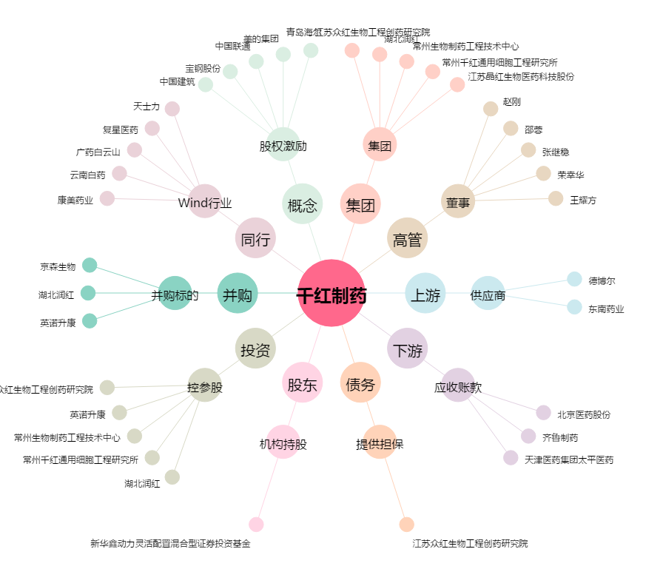
千红制药[002550.SZ] - 关系概览图

